Sheet1
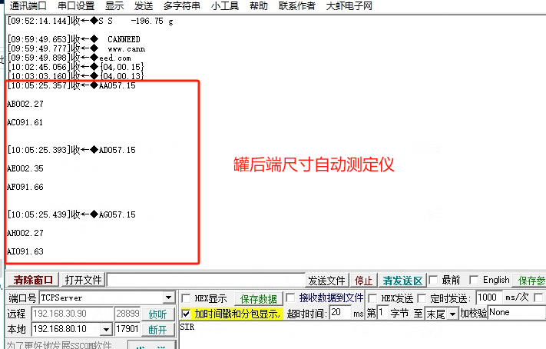
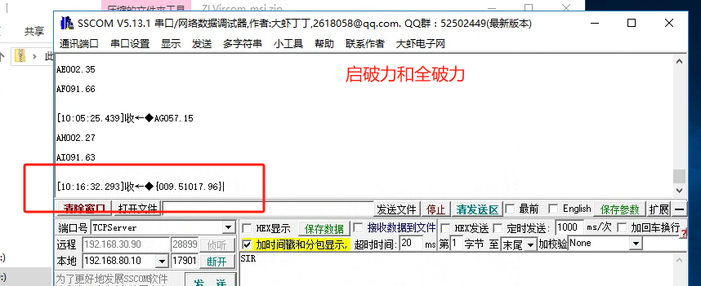
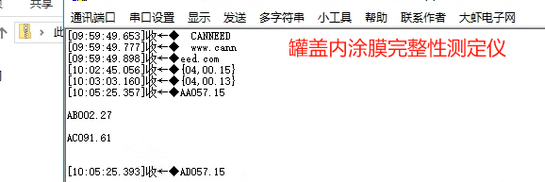
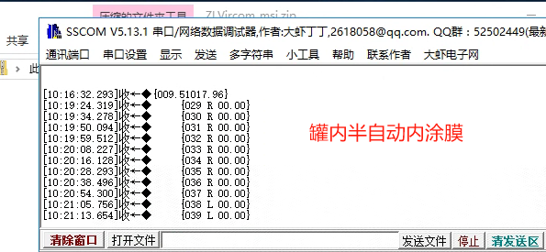
贵州基地品质化验室设备采集模块安装统计表
序号 | 设备名称 | 设备型号 | 采集模块IP | 报表名称 | 检测内容 | 采集数据 | 备注
1 | 电子秤 | ME2002E | 192.168.80.100 | 理化及微生物指标检验报告 | 理化指标-重量
2 | 易开罐盖启破力全开力测定仪 | PTT-400 | 192.168.80.101 | 顶盖/底盖检测报告 | 启破力、全开力 | 009.51017.96 | 9.51启破力 17.96全破力
3 | 罐后端尺寸自动检测仪 | BMS-1000 | 192.168.80.102 | 空罐卷封质量检测报告 | 罐内径、翻边尺寸、罐体高度 | 罐内口径AA/AD/AG 空罐翻边AB/AE/AH 罐身高度AC/AF/AI | 每个罐子的每个数据自动测试三个结果，三个结果都需记录
4 | 罐盖内涂膜完整性测定仪 | DER-400 | 192.168.80.103 | 顶盖/底盖检测报告 | 缺陷电流 | 测试时间04（秒） 电流值00.13 | 电流值小于3ma均为合格，记录为0.13
5 | 半自动罐内涂膜完整性测定仪 | CanNeed-MDER-C2 | 192.168.80.104 | 内涂膜检验报告 | 电流检测 | 029 R 00.00 | 双通道，R和L代表两个通道 00.00为检测结果
6
7
8
9
10

